상품제안서
스카이 웰 맥세이프 360도 회전 스마트폰 거치대 스탠드 | 상품코드: S43853

 |  |  |  |  |  |  | 02-713-8555 | www.synergygift.co.kr
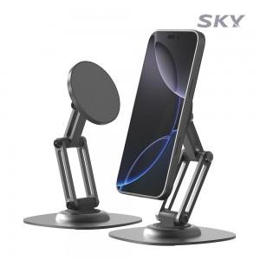 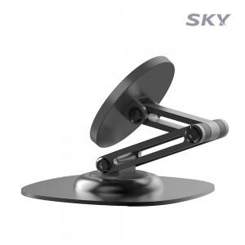 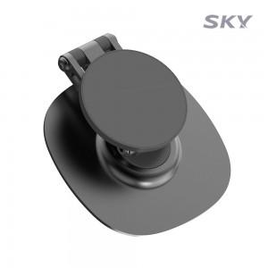

【상세/제작정보】 | <span style="font-size: 12pt;">- 강력한 자력으로 편리하게 착 붙는 맥세이프 거치대</span><br><span style="font-size: 12pt;">- 38단계 클립형으로 정교하게 360도 각도 조절 가능</span><br><span style="font-size: 12pt;">- 접이식 디자인으로 간편하게 휴대</span>

【인쇄/포장옵션】 | 레이저 / 포장지포장

【공급단가】 | 수량 | 50~ | 100~ | 500~ | 1,000~ | 3,000~
*VAT별도 | 단가 | 6,900원 | 6,700원 | 6,300원 | 6,200원 | 6,050원

【상품 URL】 | https://www.synergygift.co.kr:443/src/goods_detail.php?gdno=43853

